vip classic
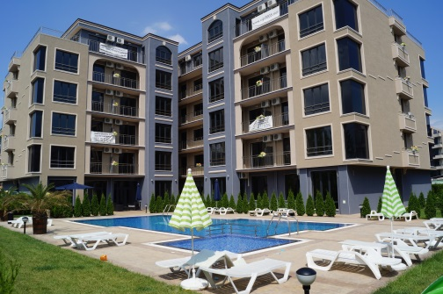
 |  |  | VIP CLASSIC

 |  |  | BULGARIA - SUNNY BEACH

 |  | приложение с цени на свободни апартаменти

ЕТАЖ | Ап.№ по кадастр. скица | Ап.№ | ВИД | ПЛОЩ КВ.М | ОБЩИ ЧАСТИ | ОБЩА ПЛОЩ | ЦЕНА КВ.М | ЦЕНА евро | ЗАБЕЛЕЖКА
2 | I 04 | 204 | 1 спалня басейн | 55.66 | 9.12 | 64.78 | 650 | 42,107
 | I 07 | 207 | 1 спалня басейн | 70.69 | 11.81 | 82.50 | 550 | 45,375
3 | II 04 | 304 | 1 спалня | 55.66 | 9.12 | 64.78 | 650 | 42,107
 | II 10 | 310 | 1 спалня | 52.59 | 8.11 | 60.70 | 670 | 40,669
4 | III 01 | 401 | 1 спалня | 58.46 | 9.58 | 68.04 | 650 | 44,226
 | III 04 | 404 | 1 спалня басейн | 55.66 | 9.12 | 64.78 | 650 | 42,107
 | III 08 | 408 | 1 спалня | 61.88 | 9.54 | 71.42 | 600 | 42,852
 | III 09 | 409 | 1 спалня | 56.54 | 9.44 | 65.98 | 590 | 38,928
6 | M 02 | 602 | 1 спалня камина | 117.06 | 18.42 | 135.48 | 800 | 108,384
 | M 04 | 604 | 2 спални камина | 96.31 | 14.32 | 110.63 | 750 | 82,973
 | M 05 | 605 | 1 спалня камина | 70.63 | 11.08 | 81.71 | 750 | 61,282
 | M 06 | 606 | 1 спалня камина | 61.68 | 9.14 | 70.82 | 750 | 53,115
 | M 07 | 607 | 2 спални | 115.92 | 18.25 | 134.17 | 700 | 93,919
 | M 08 | 608 | 2 спални камина | 109.90 | 16.81 | 126.71 | 850 | 107,704

